상품제안서
유틸리티 극세사포켓 노트북태블릿서류가방 | 상품코드: S30629

 |  |  |  |  |  | 02-713-8555 | www.synergygift.co.kr
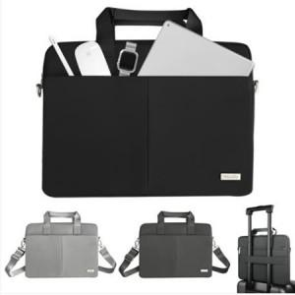

【상세/제작정보】

【인쇄/포장옵션】 | 실크 / OPP(비닐)

【공급단가】 | 수량 | 10~ | 100~ | 300~ | 500~
*VAT별도 | M사이즈 | 46,440원 | 44,720원 | 41,280원 | 40,240원
 | L사이즈 | 46,440원 | 44,720원 | 41,280원 | 40,240원

【상품 URL】 | https://www.synergygift.co.kr:443/src/goods_detail.php?gdno=30629

